index
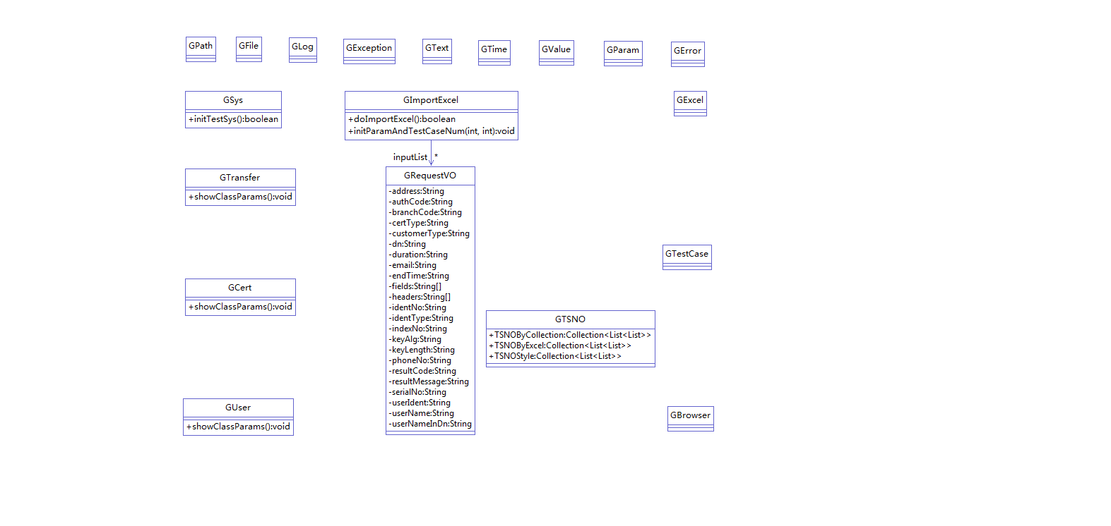
序号 | 名称 | 描述
1 | AutoTest | 标准库
2 | ZTestDemo | 自动化测试框架
3 | CSDemo | 接口处理类Demo
4 | InputExcel | 支持Excel表格输入参数
5
6
7
8
8
9
10 | CFCAParam | CFCA自定义全局变量
11 | DCMS4BSB | 包商银行DCMS测试组件
12 | TRUSTSIGN | 安心签测试组件
13 | TGRA | 托管RA35
14
15
16
17
18
19
20

